Capa


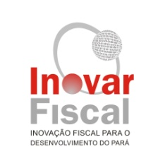

11º RELATÓRIO DE PROGRESSO
2º Semestre de 2014

EMPRÉSTIMO: 2078-OC/BR

Programa de Apoio à Modernização e à Transparência
da Gestão Fiscal do Estado do Pará

PROGEFAZ

Fevereiro/2014

